추가수정필요사항
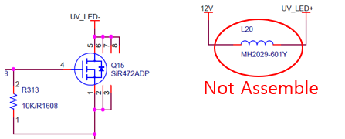
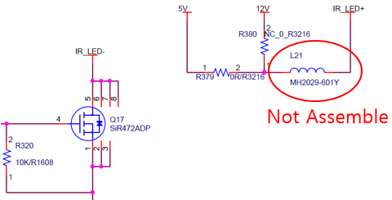
No. | Issued by | 수정 필요 항목 | Description | 반영 여부 | Remark
1 | 이동철 | parallel in/out 회로에 사용되는 TLP293-4 의 outside | LED 쪽의 reverse voltage rating 은 5V 임
 |  | 측에 배선 역방향 되었을때 protection 을 위한 diode | Tr 쪽의 Vce reverse voltage rating 은 7V 임 |  | Horiba 제품 구성
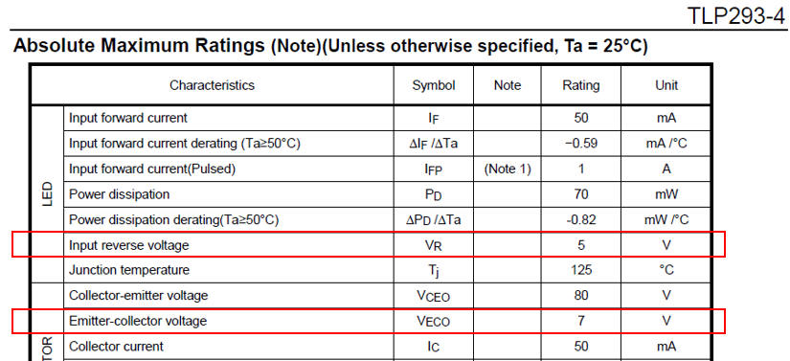
 |  | 추가 필요함

2 | 이동철 | J115-J118 silk 란에 RTD 연결 그림 추가
 |  | 회로도 상에도 표기 변경

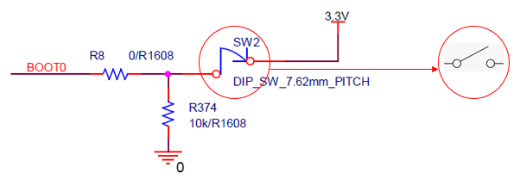
3 | 이동철 | 회로도상의 SW2 library 변경

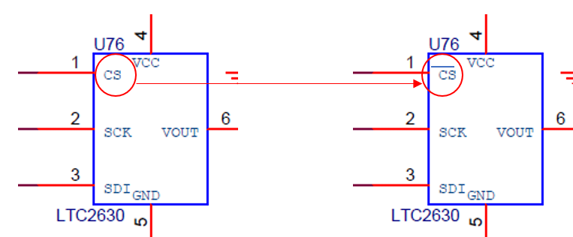
4 | 이동철 | 회로도상의 LTC2630 library 변경

5 | 이동철 | power isolation (AC 1, 2차측 분리) | 기구 고정홀 6개에 power isolation (1, 2차 분리) 을 위해 pattern 걷어내야 함.
 |  |  | creepage distance, clearance 거리 5mm 이상 확보 (rule of thumb)
 |  |  | bolt 머리 크기 감안하여야 함
6 | 이동철 | UV/IR LED main board 정전류 제어 | UV/IR LED 의 전류 제어를 main board 상의 정전류 제어회로를 이용할 경우
 |  |  | Wiki Optics 에서 제작한 UV LED 및 IR LED 보드상의 회로와의 power mismatch 에 의한
 |  |  | 문제 가능성이 있어 다음과 같이 수정이 필요 함.
 |  |  | L20, L21 : Not assemble

